VF2025
VETfair 2025, Hradec králové, 11.-12.4.2025
Objednávkový formulář pro veterinární lékaře - Společenská zvířata - platnost formuláře 10.-14.4.2025
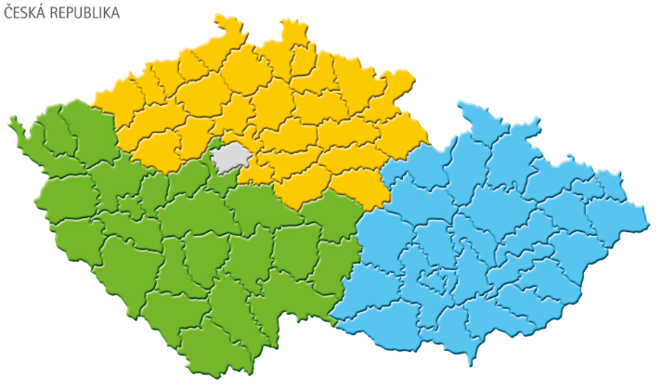
Hodnota objednávky Kč | 0
Limit pro slevu | Sleva
19,500 | 5% | 0
26,100 | 8% | 0 |  |  |  |  |  | 10 | 15 | 20 | 25 | 35 | 37
37,100 | 14% | 0
Název produktu | Balení | Exspirace* | Množství | Cena bez DPH* | Částka | Sleva MSD AH
Caninsulin inj. | 10 x 2,5 ml | 2026-03-31 |  | 1,603 Kč | 0.0 Kč | 0.0%
Caninsulin inj. | 1 x 10 ml | 2026-06-30 |  | 592 Kč | 0.0 Kč | 0.0%
Caninsulin cart. | 10 x 2.7ml | 2026-01-31 |  | 1,994 Kč | 0.0 Kč | 0.0%
Caninsulin VetPen 0.5-8 Units | 1ks | 2027-09-30 |  | 327 Kč | 0.0 Kč | 0.0%
Caninsulin VetPen 1-16 Units | 1ks | 2027-09-30 |  | 327 Kč | 0.0 Kč | 0.0%
Caninsulin VetPen Needles 12mm | 100ks | 2029-03-31 |  | 327 Kč | 0.0 Kč | 0.0%
Caninsulin stříkačky U-40 | 100ks | 2026-07-31 |  | 372 Kč | 0.0 Kč | 0.0%
Exspot 6x1 ml | 6 x 1 ml | 2025-11-30 |  | 684 Kč | 0.0 Kč | 0.0%
Exspot 1x1 ml | 1 x 1 ml | 2028-05-31 |  | 125 Kč | 0.0 Kč | 0.0%
Incurin tbl. | 1 x 30 tbl. | 2027-02-28 |  | 526 Kč | 0.0 Kč | 0.0%
Karsivan 50mg | 2x30 tbl. | 2027-08-31 |  | 424 Kč | 0.0 Kč | 0.0%
Karsivan 100mg | 6x10 tbl. | 2027-09-30 |  | 775 Kč | 0.0 Kč | 0.0%
Nobivac Diluent/Solvent | 10 x 1 d | 2026-01-31 |  | 48 Kč | 0.0 Kč | 0.0%
Nobivac DHP inj. | 10 x 1 d | 2025-09-30 |  | 1,053 Kč | 0.0 Kč | 0.0%
Nobivac DHPPi inj. | 10 x 1 d | 2026-04-30 |  | 1,249 Kč | 0.0 Kč | 0.0%
Nobivac DP PLUS | 5x1d+5x1dil | 2026-07-31 |  | 921 Kč | 0.0 Kč | 0.0%
Nobivac KC lyof. | 5x1d+5x1dil | 2026-10-30 |  | 1,339 Kč | 0.0 Kč | 0.0%
Nobivac Respira Bb inj. | 1 x 10 d | 2025-09-30 |  | 1,674 Kč | 0.0 Kč | 0.0%
Nobivac Pi | 10 x 1 d | 2026-11-30 |  | 995 Kč | 0.0 Kč | 0.0%
Nobivac Lepto inj. | 10 x 1 d | 2025-05-31 |  | 466 Kč | 0.0 Kč | 0.0%
Nobivac L4 inj. | 10 x 1 d | 2025-11-30 |  | 619 Kč | 0.0 Kč | 0.0%
Nobivac Rabies inj. | 10 x 10 d | 2026-03-31 |  | 2,181 Kč | 0.0 Kč | 0.0% | Hodnota objednávky | 0 | individuální nabídka - Scalibor
Nobivac Rabies inj. | 10 x 1 d | 2027-11-30 |  | 448 Kč | 0.0 Kč | 0.0% | Plošná akce přes distributora
Nobivac RL inj. | 10 x 1 d | 2026-07-31 |  | 860 Kč | 0.0 Kč | 0.0% | 5+1 | 24+6
Nobivac Tricat Trio | 5x1d + 5xdil. | 2027-04-30 |  | 798 Kč | 0.0 Kč | 0.0% | Název produktu |  | Balení | Exspirace | Množství |  | Cena bez DPH (bal.) | Částka | Sleva MSD AH
Nobivac Myxo-RHD PLUS | 5x1d + 5xdil. | 2025-08-31 |  | 1,245 Kč | 0.0 Kč | 0.0% | Scalibor Protectorband 4 % w/w 48 cm |  | 1x48cm | 2027-06-30 |  |  | 618 Kč | 0 Kč
Optimmune ung. opht. | 3,5 g | 2025-11-30 |  | 920 Kč | 0.0 Kč | 0.0% | Scalibor Protectorband 4 % w/w 65 cm |  | 1x65cm | 2027-10-31 |  |  | 659 Kč | 0 Kč
Mometamax Ultra | 20d + 20 str | 2026-04-30 |  | 7,630 Kč | 0.0 Kč | 0.0%
Otomax ušní kapky | 14 ml | 2025-12-31 |  | 289 Kč | 0.0 Kč | 0.0% | Hodnota objednávky | 0 | individuální nabídka - Exspot
Posatex | 17.5 ml | 2026-02-28 |  | 501 Kč | 0.0 Kč | 0.0% | Plošná akce přes distributora
Posatex | 8.8 ml | 2026-04-30 |  | 299 Kč | 0.0 Kč | 0.0% | 3+1 | 20+10
Panacur pst. | 24 g | 2027-06-30 |  | 423 Kč | 0.0 Kč | 0.0% | Název produktu |  | Balení | Exspirace | Množství |  | Cena bez DPH (bal.) | Částka | Sleva MSD AH
Panacur tbl. | 20 tbl. | 2027-03-31 |  | 274 Kč | 0.0 Kč | 0.0% | EXspot Spot-On 715 mg/ml roztok |  | 6 x 1 ml | 2025-11-30 |  |  | 684 Kč | 0 Kč
Scalibor Protectorband 48cm | 1 x 48cm | 2027-06-30 |  | 618 Kč | 0.0 Kč | 0.0% | EXspot Spot-On 715 mg/ml roztok |  | 1 x 1 ml | 2028-05-31 |  |  | 125 Kč | 0 Kč
Scalibor Protectorband 65cm | 1 x 65cm | 2027-10-31 |  | 659 Kč | 0.0 Kč | 0.0%
Schirmer test | 5x2 strips | 2027-12-31 |  | 114 Kč | 0.0 Kč | 0.0% | Jméno:
 |  |  |  |  |  |  | Příjmení: |  |  |  |  | Distributor:
Bravecto injekční** !JIŽ V DISTRIBUCI! | 1 x 1bal | 2027-02-28 |  | 12,174 Kč | 0.0 Kč | bez slevy | Adresa: |  |  |  |  | Závazně si objednávám vyznačený počet balení výrobků firmy MSD Animal Health
Celkem: |  |  |  | 0
*referenční ceny MSD Animal Health bez DPH, expirace a šarže včetně ceníkových cen distributorů se mohou lišit |  |  |  |  |  |  | Číslo licence:
**pro tyto produkty MSD Animal Health neposkytuje žádnou slevu |  |  |  |  |  |  | Poznámka pro distributora:

